Java EE 6 環境の構築
1 | Java EE 6の規格一覧

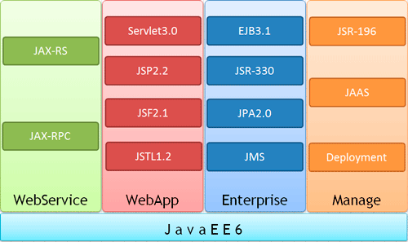

 | カテゴリ名 | 代表的な仕様 | 概要
 | Webサービス | JAX-RS | XMLデータを送受信する仕様から、AJAX、RESTのサポート
 |  | JAX-RPC | JavaアプリケーションからJavaベースのWebサービスを呼び出す
 | Webアプリケーション | サーブレット3.0 | JavaのWebアプリケーションの基本仕様。設定の簡略化がなされている
 |  | JSP2.2 | 動的HTMLを出力するプレゼンテーション仕様
 |  | JSF2.1 | JSPに変わるプレゼンテーション仕様。Webアプリケーションのインタフェースを強化する
 |  | JSTL1.2 | JSPやJSFで利用できる汎用的な機能をタグで定義し、拡張する仕様
 | エンタープライズ機能 | EJB3.1 | 業務ロジックを実装するクラス仕様。従来のEJBに比べ設定を減らし、Java EE 6で採用された他の仕様に対応
 |  | JSR-330 | Javaネイティブで依存性注入を行う仕様。JSR-330そのものはインタフェース集合
 |  | JPA | EJBでデータベース接続とトランザクション管理を行う仕様。Java EE 6のリリースに伴い改良
 |  |  | Java5で採用されたアノテーションをさらに拡張し、汎用的な注釈を定義
 |  | JMS | ネットワークを跨いでメッセージを送受信する仕様
 | 管理機能 | JSR-196 | 認証サービス仕様
 |  | JAAS | Javaアプリケーションの認証・認可仕様
 |  | ApplicationDeployment | Java EEサーバへのアプリケーション搭載のための仕様

2 | 開発環境

 | NetBeanをインストールすれば良い。

3 | サンプル

 | NetBeanの中には、以下のようなサンプルが含まれており、開始ページからアクセスできる。

 | テゴリ | アプリケーションと概要
 | Javaクライアント | Swingを使ったJavaによるGUIの作成、テキストエディタなど
 | JavaWeb | Webアプリケーションのサンプル集。JSPを表示するだけの簡単なものから、AJAX+EJBを使った本格的なアプリケーションも含まれます
 | JavaWebサービス | XMLデータを送受信するサンプル、REST（※注1）のサンプル
 | Java EE | EJB3.0を使ったサンプルアプリケーション、アノテーションの記述例
 | Maven | Maven（※注2）を使ったプロジェクトの作成方法。Facebookモジュールのサンプルなども含まれます
 | JavaME | JavaMobileEditionを使った携帯端末向けアプリケーション
 | Groovy | Groovyを使ったプロジェクト作成方法のサンプル
 | NetBeansモジュール | NetBeansを使った独自モジュールの作成サンプル

サーブレット3.0の新機能①
1 | サーブレット3.0の新機能

 | 機能名
 | サーブレット用アノテーション |  |  | 設定ファイル（web.xml）で設定していた内容をクラスへ直接記載可能。設定ファイルとアノテーションの併用も可能にしている。サーブレット単位で設定する内容はすべてアノテーションで記載可能。

 | 非同期リクエストの正式サポート |  |  | プッシュ型アプリケーションへの対応、非同期プロセスを別スレッドで起動、監視する機能を提供。

 | 動的なサーブレット設定のサポート |  |  | サーブレットやサーブレットフィルタ（※1）を、初期化時にも設定可能。

 | 設定ファイルの分割 |  |  | web.xmlの分割が可能。設定を分割することにより設定ファイルの可読性を上げることと、ライブラリやフレームワークの読み込み順序や定義を分割可能。

 | 認証処理の実装 |  |  | サーブレットのみで認証機能、ログイン、ログアウト機能を提供

 | JARファイルからの静的コンテンツ読み込み |  |  | JARで圧縮されたライブラリ内にHTMLやJSPを定義することが可能

 | ファイルアップロード |  |  | アップロード機能の正式サポート

2 | サーブレット3.0アノテーション

 | 以下は、Web.xmlで定義したものをアノテーションに置きなおした形になる。
 | Web.xmlの定義を、アノテーションで上書きすることが可能になる。

 | アノテーション名
 | @WebServlet |  |  | サーブレットの定義。 name属性でサーブレット名、urlPatterns属性でリクエストパス、asyncSupported属性で非同期処理の可否を指定する。

 | @WebFilter |  |  | サーブレットフィルタ定義。 filterName属性でフィルター名、urlPatterns属性でリクエストパス、servletNames={}で複数クラスに対してフィルタ定義を行う

 | @WebListener |  |  | サーブレットリスナー定義。 リスナーとは、サーブレットのリクエスト属性、セッション属性などに変化があった場合に自動的に起動するクラスのこと。 イベントリスナーと呼ばれる、値の変更や削除を検知して起動するものと一緒。 リスナー用に実装するインターフェースが存在する。 インターフェースを実装するため、JavaEE7では不要になっている。

 | @WebIniParam |  |  | サーブレットごとの初期パラメータ。 nameでパラメータ名、valueで値を設定する

 | @ServletSecurity |  |  | セキュリティ制約。 ログイン処理に関連する。

 | @MultipartConfig |  |  | マルチパート定義（アップロード）。 新機能。従来のweb.xmlには存在しない

3 | サーブレットサンプルの作成

 | 1 | NetBeanで新規プロジェクトを選択し、カテゴリ、Java Web、Webアプリケーションを選択する。

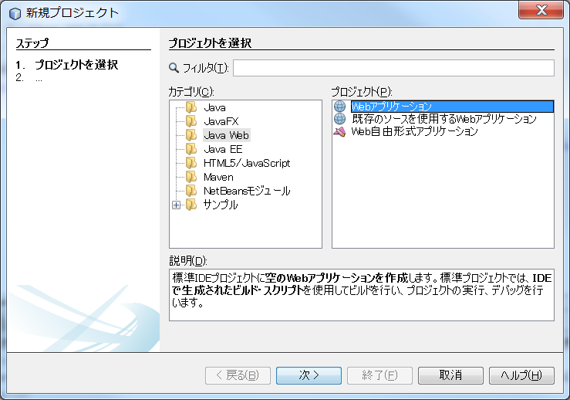

 | 2 | プロジェクトを右クリックして、新規、サーブレットを選択する。

 |  | 名称を入力して、次へを押す。

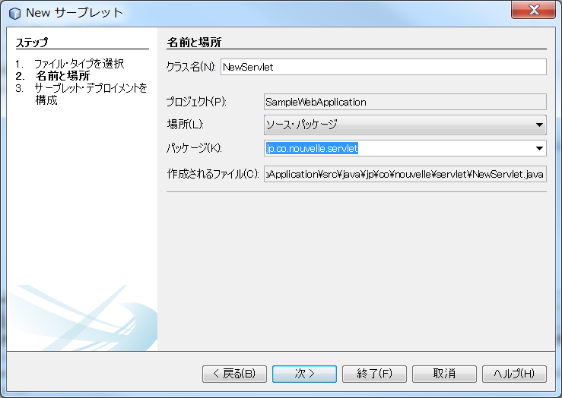

 | 3 | サーブレット名、URLパターンを確認する。

 |  | サーブsレット名、URLパターンは通常クラス名を使用するため、特に変更する必要はない。

 |  | デプロイメント・ディスクリプタ（Web.xml）に情報を追加のチェックを外す。
 |  | これにチェックすると、サーブレットの定義・URLマッピングの定義が、Web.xmlファイルに記載されることになる。
 |  | チェックを外すと、サーブレットの定義・URLマッピングの定義が、Javaファイルにアノテーションとして記載されることになる。

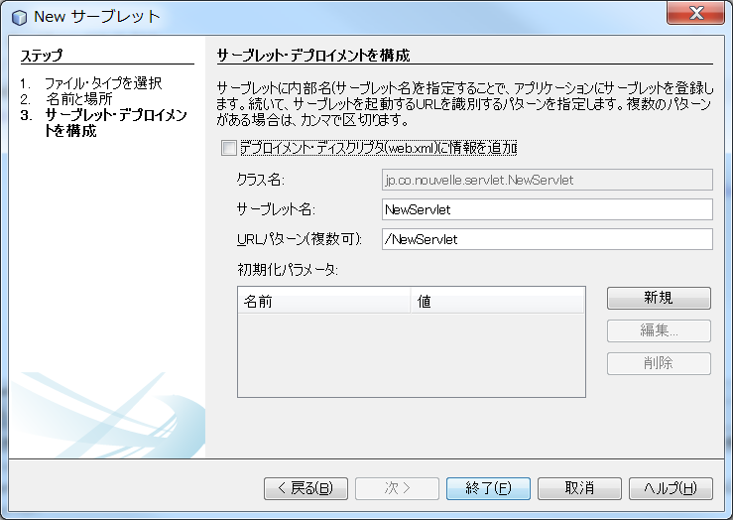

 | 4 | 以下のクラスファイルが作成される。

 |  | /*
 |  | * To change this license header, choose License Headers in Project Properties.
 |  | * To change this template file, choose Tools | Templates
 |  | * and open the template in the editor.
 |  | */
 |  | package jp.co.nouvelle.servlet;

 |  | import java.io.IOException;
 |  | import java.io.PrintWriter;
 |  | import javax.servlet.ServletException;
 |  | import javax.servlet.annotation.WebServlet;
 |  | import javax.servlet.http.HttpServlet;
 |  | import javax.servlet.http.HttpServletRequest;
 |  | import javax.servlet.http.HttpServletResponse;

 |  | /**
 |  | *
 |  | * @author NVLCLT13
 |  | */
 |  | @WebServlet(name = "UploadSampleServlet", urlPatterns = {"/UploadSampleServlet"}) |  |  |  |  |  |  |  | http://サーバ名/Webアプリ名/UploadSampleServet
 |  | public class UploadSampleServlet extends HttpServlet { |  |  |  |  |  |  |  | の呼び出して、該当サーブレットが起動する。

 |  | /**
 |  | * Processes requests for both HTTP <code>GET</code> and <code>POST</code>
 |  | * methods.
 |  | *
 |  | * @param request servlet request
 |  | * @param response servlet response
 |  | * @throws ServletException if a servlet-specific error occurs
 |  | * @throws IOException if an I/O error occurs
 |  | */
 |  | protected void processRequest(HttpServletRequest request, HttpServletResponse response) |  |  |  |  |  |  |  |  | doGet、doPostから呼ばれる。
 |  | throws ServletException, IOException {
 |  | response.setContentType("text/html;charset=UTF-8");
 |  | try (PrintWriter out = response.getWriter()) {
 |  | /* TODO output your page here. You may use following sample code. */
 |  |  | ～
 |  | }
 |  | }

 |  | // <editor-fold defaultstate="collapsed" desc="HttpServlet methods. Click on the + sign on the left to edit the code.">
 |  | /**
 |  | * Handles the HTTP <code>GET</code> method.
 |  | *
 |  | * @param request servlet request
 |  | * @param response servlet response
 |  | * @throws ServletException if a servlet-specific error occurs
 |  | * @throws IOException if an I/O error occurs
 |  | */
 |  | @Override |  |  |  |  |  |  |  | オーバーライド
 |  | protected void doGet(HttpServletRequest request, HttpServletResponse response) |  |  |  |  |  |  |  | GET命令時に呼ばれる処理
 |  | throws ServletException, IOException {
 |  | processRequest(request, response);
 |  | }

 |  | /**
 |  | * Handles the HTTP <code>POST</code> method.
 |  | *
 |  | * @param request servlet request
 |  | * @param response servlet response
 |  | * @throws ServletException if a servlet-specific error occurs
 |  | * @throws IOException if an I/O error occurs
 |  | */
 |  | @Override |  |  |  |  |  |  |  | オーバーライド
 |  | protected void doPost(HttpServletRequest request, HttpServletResponse response) |  |  |  |  |  |  |  | POST命令時に呼ばれる処理
 |  | throws ServletException, IOException {
 |  | processRequest(request, response);
 |  | }

 |  | /**
 |  | * Returns a short description of the servlet.
 |  | *
 |  | * @return a String containing servlet description
 |  | */
 |  | @Override |  |  |  |  |  |  |  | オーバーライド
 |  | public String getServletInfo() { |  |  |  |  |  |  |  | Servlet情報を返す。
 |  | return "Short description";
 |  | }// </editor-fold>

 |  | }

4 | サーブレットフィルターサンプルの作成

 | 1 | プロジェクトを右クリックして、新規を選択する。

 |  | カテゴリにWeb、ファイル・タイプにフィルタを選択して、次へを押す。

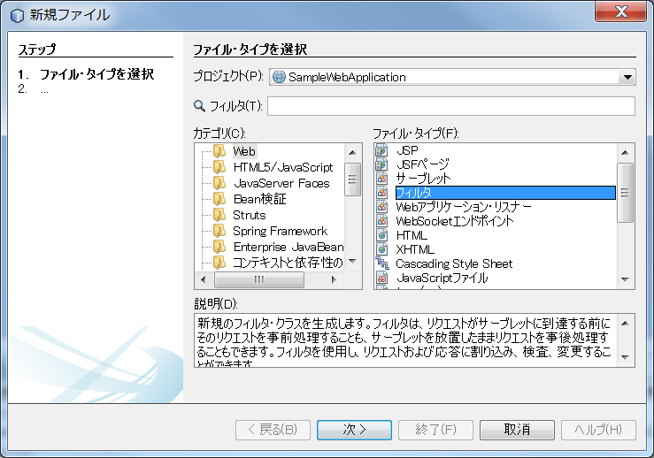

 | 2 | クラス名、パッケージ名を指定し、次へを押す。

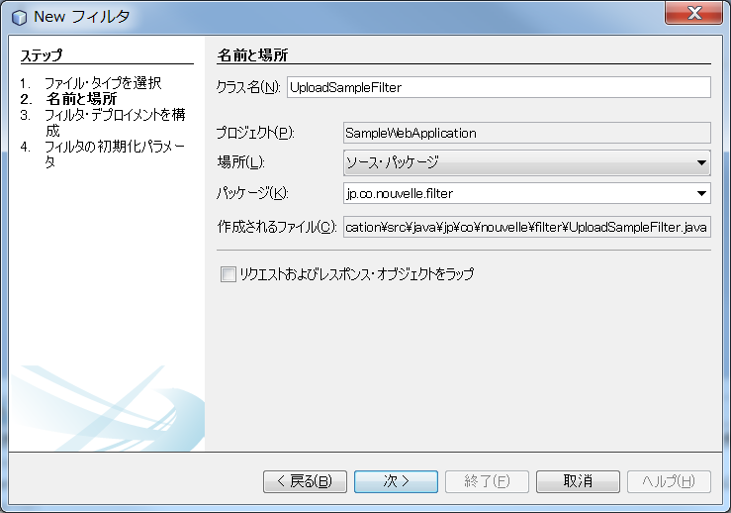

 | 3 | フィルターマッピング情報を編集して、次へを押す。

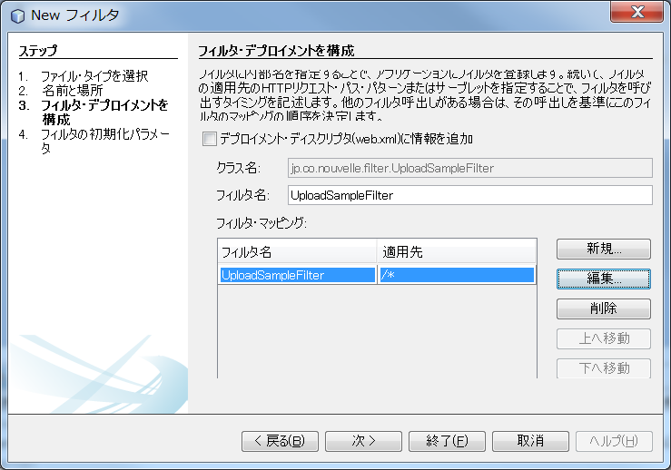

 | 4 | フィルター初期パラメータを設定し、終了を押す。

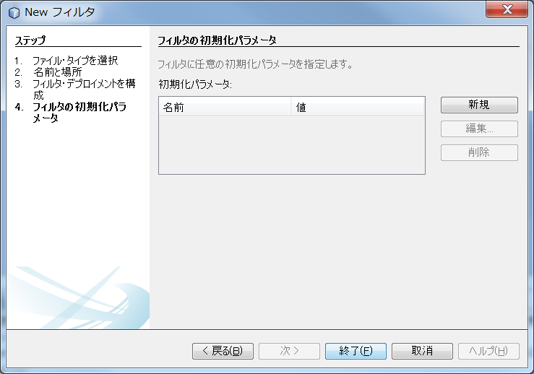

 | 5 | 以下の内容のソースが作成される。

 |  | /*
 |  | * To change this license header, choose License Headers in Project Properties.
 |  | * To change this template file, choose Tools | Templates
 |  | * and open the template in the editor.
 |  | */
 |  | package jp.co.nouvelle.filter;

 |  | import java.io.IOException;
 |  | import java.io.PrintStream;
 |  | import java.io.PrintWriter;
 |  | import java.io.StringWriter;
 |  | import javax.servlet.Filter;
 |  | import javax.servlet.FilterChain;
 |  | import javax.servlet.FilterConfig;
 |  | import javax.servlet.ServletException;
 |  | import javax.servlet.ServletRequest;
 |  | import javax.servlet.ServletResponse;
 |  | import javax.servlet.annotation.WebFilter;

 |  | /**
 |  | *
 |  | * @author NVLCLT13
 |  | */
 |  | @WebFilter(filterName = "UploadSampleFilter", urlPatterns = {"/*"}) |  |  |  |  |  | @WebFilterアノテーション、filterName
 |  | public class UploadSampleFilter implements Filter {

 |  | private static final boolean debug = true;

 |  | // The filter configuration object we are associated with. If
 |  | // this value is null, this filter instance is not currently
 |  | // configured.
 |  | private FilterConfig filterConfig = null; |  |  |  |  |  | 初期パラメタ―を読み込み為のもの。
 |  |  |  |  |  |  |  | 今回はパラメータを指定していない。

 |  | public UploadSampleFilter() { |  |  |  |  |  | コンストラクタ
 |  | }

 |  | private void doBeforeProcessing(ServletRequest request, ServletResponse response) |  |  |  |  |  |  |  | 処理前用のメソッド
 |  | throws IOException, ServletException {
 |  | if (debug) {
 |  | log("UploadSampleFilter:DoBeforeProcessing");
 |  | }

 |  | // Write code here to process the request and/or response before
 |  | // the rest of the filter chain is invoked.
 |  | // For example, a logging filter might log items on the request object,
 |  | // such as the parameters.
 |  | /*
 |  | for (Enumeration en = request.getParameterNames(); en.hasMoreElements(); ) { |  |  |  |  |  |  |  | リクエスト情報を確認するため。
 |  | String name = (String)en.nextElement();
 |  | String values[] = request.getParameterValues(name);
 |  | int n = values.length;
 |  | StringBuffer buf = new StringBuffer();
 |  | buf.append(name);
 |  | buf.append("=");
 |  | for(int i=0; i < n; i++) {
 |  | buf.append(values[i]);
 |  | if (i < n-1)
 |  | buf.append(",");
 |  | }
 |  | log(buf.toString());
 |  | }
 |  | */
 |  | }

 |  | private void doAfterProcessing(ServletRequest request, ServletResponse response) |  |  |  |  |  |  |  | 処理後用のメソッド
 |  | throws IOException, ServletException {
 |  | if (debug) {
 |  | log("UploadSampleFilter:DoAfterProcessing");
 |  | }

 |  | // Write code here to process the request and/or response after
 |  | // the rest of the filter chain is invoked.
 |  | // For example, a logging filter might log the attributes on the
 |  | // request object after the request has been processed.
 |  | /*
 |  | for (Enumeration en = request.getAttributeNames(); en.hasMoreElements(); ) { |  |  |  |  |  |  |  | リクエスト情報を確認するため。
 |  | String name = (String)en.nextElement();
 |  | Object value = request.getAttribute(name);
 |  | log("attribute: " + name + "=" + value.toString());

 |  | }
 |  | */
 |  | // For example, a filter might append something to the response.
 |  | /*
 |  | PrintWriter respOut = new PrintWriter(response.getWriter());
 |  | respOut.println("<P><B>This has been appended by an intrusive filter.</B>");
 |  | */
 |  | }

 |  | /**
 |  | *
 |  | * @param request The servlet request we are processing
 |  | * @param response The servlet response we are creating
 |  | * @param chain The filter chain we are processing
 |  | *
 |  | * @exception IOException if an input/output error occurs
 |  | * @exception ServletException if a servlet error occurs
 |  | */
 |  | public void doFilter(ServletRequest request, ServletResponse response, |  |  |  |  |  |  |  | フィルター本体
 |  | FilterChain chain)
 |  | throws IOException, ServletException {

 |  | if (debug) {
 |  | log("UploadSampleFilter:doFilter()");
 |  | }

 |  | doBeforeProcessing(request, response); |  |  |  |  |  |  |  | 前処理の実施

 |  | Throwable problem = null;
 |  | try {
 |  | chain.doFilter(request, response); |  |  |  |  |  |  |  | フィルター本体の実施
 |  | } catch (Throwable t) {
 |  | // If an exception is thrown somewhere down the filter chain,
 |  | // we still want to execute our after processing, and then
 |  | // rethrow the problem after that.
 |  | problem = t;
 |  | t.printStackTrace();
 |  | }

 |  | doAfterProcessing(request, response); |  |  |  |  |  |  |  | 後処理

 |  | // If there was a problem, we want to rethrow it if it is
 |  | // a known type, otherwise log it.
 |  | if (problem != null) {
 |  | if (problem instanceof ServletException) {
 |  | throw (ServletException) problem;
 |  | }
 |  | if (problem instanceof IOException) {
 |  | throw (IOException) problem;
 |  | }
 |  | sendProcessingError(problem, response);
 |  | }
 |  | }

 |  | /**
 |  | * Return the filter configuration object for this filter.
 |  | */
 |  | public FilterConfig getFilterConfig() {
 |  | return (this.filterConfig);
 |  | }

 |  | /**
 |  | * Set the filter configuration object for this filter.
 |  | *
 |  | * @param filterConfig The filter configuration object
 |  | */
 |  | public void setFilterConfig(FilterConfig filterConfig) {
 |  | this.filterConfig = filterConfig;
 |  | }

 |  | /**
 |  | * Destroy method for this filter
 |  | */
 |  | public void destroy() {
 |  | }

 |  | /**
 |  | * Init method for this filter
 |  | */
 |  | public void init(FilterConfig filterConfig) { |  |  |  |  |  |  | 初期化処理
 |  | this.filterConfig = filterConfig;
 |  | if (filterConfig != null) {
 |  | if (debug) {
 |  | log("UploadSampleFilter:Initializing filter");
 |  | }
 |  | }
 |  | }

 |  | /**
 |  | * Return a String representation of this object.
 |  | */
 |  | @Override
 |  | public String toString() {
 |  | if (filterConfig == null) {
 |  | return ("UploadSampleFilter()");
 |  | }
 |  | StringBuffer sb = new StringBuffer("UploadSampleFilter(");
 |  | sb.append(filterConfig);
 |  | sb.append(")");
 |  | return (sb.toString());
 |  | }

 |  | private void sendProcessingError(Throwable t, ServletResponse response) {
 |  | String stackTrace = getStackTrace(t);

 |  | if (stackTrace != null && !stackTrace.equals("")) {
 |  | try {
 |  | response.setContentType("text/html");
 |  | PrintStream ps = new PrintStream(response.getOutputStream());
 |  | PrintWriter pw = new PrintWriter(ps);
 |  | pw.print("<html>\n<head>\n<title>Error</title>\n</head>\n<body>\n"); //NOI18N

 |  | // PENDING! Localize this for next official release
 |  | pw.print("<h1>The resource did not process correctly</h1>\n<pre>\n");
 |  | pw.print(stackTrace);
 |  | pw.print("</pre></body>\n</html>"); //NOI18N
 |  | pw.close();
 |  | ps.close();
 |  | response.getOutputStream().close();
 |  | } catch (Exception ex) {
 |  | }
 |  | } else {
 |  | try {
 |  | PrintStream ps = new PrintStream(response.getOutputStream());
 |  | t.printStackTrace(ps);
 |  | ps.close();
 |  | response.getOutputStream().close();
 |  | } catch (Exception ex) {
 |  | }
 |  | }
 |  | }

 |  | public static String getStackTrace(Throwable t) {
 |  | String stackTrace = null;
 |  | try {
 |  | StringWriter sw = new StringWriter();
 |  | PrintWriter pw = new PrintWriter(sw);
 |  | t.printStackTrace(pw);
 |  | pw.close();
 |  | sw.close();
 |  | stackTrace = sw.getBuffer().toString();
 |  | } catch (Exception ex) {
 |  | }
 |  | return stackTrace;
 |  | }

 |  | public void log(String msg) {
 |  | filterConfig.getServletContext().log(msg);
 |  | }

 |  | }

5 | サーブレットりリスナーサンプルの作成

 | 1 | プロジェクトを右クリックして、新規を選択する。

 |  | カテゴリにWeb、ファイル・タイプにWebアプリケーション・リスナーを選択して、次へを押す。

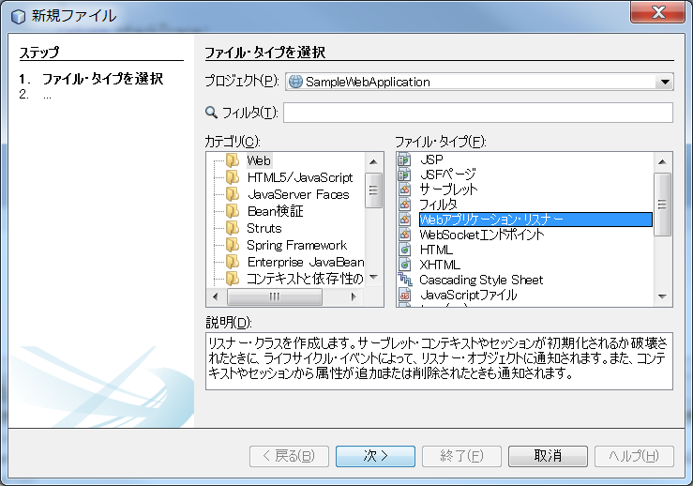

 | 2 | リスナー名、パッケージ名を設定する。

 |  | NetBeanでは実装するインタフェースを選択できるようになっている。
 |  | 今回はHTTPセッションリスナーとHTTPセッション属性リスナーを選択する。

 |  | 終了を押す。

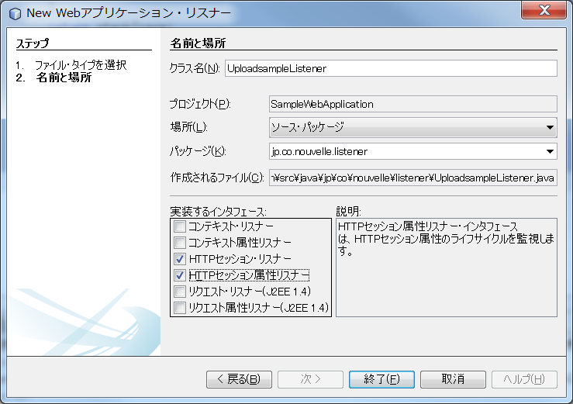

 | 3 | 以下のようなサンプルリスナーが作成される。

 |  | /*
 |  | * To change this license header, choose License Headers in Project Properties.
 |  | * To change this template file, choose Tools | Templates
 |  | * and open the template in the editor.
 |  | */
 |  | package jp.co.nouvelle.listener;

 |  | import javax.servlet.http.HttpSessionAttributeListener;
 |  | import javax.servlet.http.HttpSessionBindingEvent;
 |  | import javax.servlet.http.HttpSessionEvent;
 |  | import javax.servlet.http.HttpSessionListener;

 |  | /**
 |  | * Web application lifecycle listener.
 |  | *
 |  | * @author NVLCLT13
 |  | */
 |  | public class UploadsampleListener implements HttpSessionListener, HttpSessionAttributeListener { |  |  |  |  |  |  |  |  |  | チェックしたリスナー２つが実装されており、
 |  |  |  |  |  |  |  |  |  |  |  | アノテーションおない。
 |  | @Override
 |  | public void sessionCreated(HttpSessionEvent se) { |  |  | セッションの作成
 |  | throw new UnsupportedOperationException("Not supported yet."); //To change body of generated methods, choose Tools | Templates.
 |  | }

 |  | @Override
 |  | public void sessionDestroyed(HttpSessionEvent se) { |  |  | セッションの破棄
 |  | throw new UnsupportedOperationException("Not supported yet."); //To change body of generated methods, choose Tools | Templates.
 |  | }

 |  | @Override
 |  | public void attributeAdded(HttpSessionBindingEvent event) { |  |  |  | セッションへの属性の追加
 |  | throw new UnsupportedOperationException("Not supported yet."); //To change body of generated methods, choose Tools | Templates.
 |  | }

 |  | @Override
 |  | public void attributeRemoved(HttpSessionBindingEvent event) { |  |  |  |  | セッションからの属性の削除
 |  | throw new UnsupportedOperationException("Not supported yet."); //To change body of generated methods, choose Tools | Templates.
 |  | }

 |  | @Override
 |  | public void attributeReplaced(HttpSessionBindingEvent event) { |  |  |  |  | セッションの属性の置換
 |  | throw new UnsupportedOperationException("Not supported yet."); //To change body of generated methods, choose Tools | Templates.
 |  | }
 |  | }

JSF2でアプリケーションのビューを作成する①
1 | JSFファイルの追加

 | 1 | プロジェクトで新規、その他を選択し、新規ファイルを開く。

 |  | カテゴリにJavaServer Faces、ファイルタイプにJSFページを選択して、次へを押す。

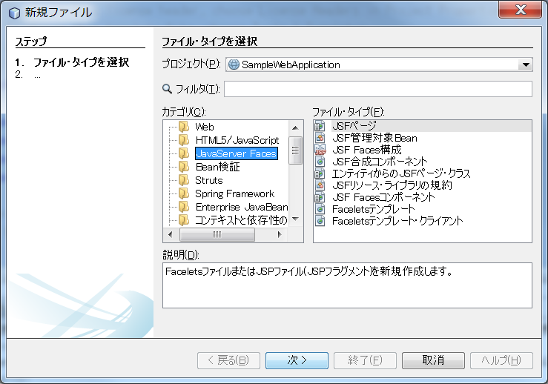

 | 2 | ファイル名を入力し、終了を押す。

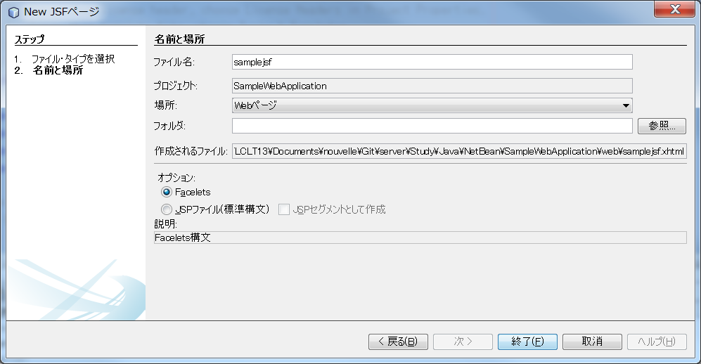

 | 3 | 以下のサンプルファイルが、Webページフォルダーに作成される。

 |  | <?xml version='1.0' encoding='UTF-8' ?>
 |  | <!DOCTYPE html PUBLIC "-//W3C//DTD XHTML 1.0 Transitional//EN" "http://www.w3.org/TR/xhtml1/DTD/xhtml1-transitional.dtd">
 |  | <html xmlns="http://www.w3.org/1999/xhtml"
 |  | xmlns:h="http://xmlns.jcp.org/jsf/html">
 |  | <h:head>
 |  | <title>Facelet Title</title>
 |  | </h:head>
 |  | <h:body>
 |  | Hello from Facelets
 |  | </h:body>
 |  | </html>

 |  | ①http://localhost:8080/SampleWebApplication/samplejsf.xhtml
 |  | 上記のURLでアクセスできる。

 |  | ②http://localhost:8080/SampleWebApplication/faces/samplejsf.xhtml
 |  | 上記のURLでアクセスでもアクセスできる。

 |  | Web.xmlファイルに以下の定義がある。
 |  | <servlet>
 |  | <servlet-name>Faces Servlet</servlet-name>
 |  | <servlet-class>javax.faces.webapp.FacesServlet</servlet-class>
 |  | <load-on-startup>1</load-on-startup>
 |  | </servlet>
 |  | <servlet-mapping>
 |  | <servlet-name>Faces Servlet</servlet-name>
 |  | <url-pattern>/faces/*</url-pattern>
 |  | </servlet-mapping>

 |  | そのため、①でアクセスするとServletを通さないが、②でアクセスするとServletを通すことになるので、
 |  | JSFのタグが解析されることになる。

2 | JSFが持つ機能

 | 大きく分けると、以下の３つになる。

 | 1 | HTMLの標準ユーザーインターフェースに便利な機能を付け加えた名前空間h:
 | 2 | Ajax用に機能拡張された名前空間f:
 | 3 | 自由に拡張可能なComposite Component cc:

 | ○ | HTMLの標準ユーザーインターフェースに便利な機能を付け加えた名前空間h:

 |  | タグ名 | 概要
 |  | <h:body> | HTMLのBODY部を作る。 JSFを利用する場合には必ず設定する

 |  | <h:button> | 通常のボタンを作る。 画像ファイルを指定した場合は画像が表示され、ボタンとして使用できる

 |  | <h:column> | dataTableの列を定義する。 <h:dataTable>の中で利用される

 |  | <h:commandButton> | h:buttonの機能に送信機能をつけることができるもの。 後述するf:タグの機能を追加することができる。 Ajaxを利用する場合に利用

 |  | <h:commandLink> | submit（入力フォームの送信）ボタンとして機能するアンカーを作る

 |  | <h:dataTable> | IteratorやMapなど、Collectionフレームワークのオブジェクトを、tableタグでグリッドの表示をする。 value属性に表示したいオブジェクト、var属性で行データを格納する一時変数名を定義する

 |  | <h:form> | HTMLのform要素。

 |  | <h:graphicImage> | 画像表示をするimgタグを作る

 |  | <h:head> | HTMLのヘッダー（head）部を作る。 JSFを利用する場合には必ず設定する

 |  | <h:inputHidden> | <input type="hidden">要素を作る。 画面には描画されないが、サーバへの送信パラメータになる

 |  | <h:inputSecret> | パスワード入力用の項目を作る。 <input type="password">が生成される

 |  | <h:inputText> | １行テキストの入力項目を作る。 <input type="text">が生成される

 |  | <h:inputTextarea> | 複数行の入力項目を作る。 <textarea>が生成される

 |  | <h:link> | 通常のアンカー要素を作る。 特に特殊な機能はもっていないため、通常はoutputlinkや後述するf:タグを使ったAjaxの機能を利用をする場合にはcommandLinkを利用する

 |  | <h:message> | ページ内のh:タグやf:タグで指定した要素（コンポーネント）のエラーメッセージを表示する。主に入力チェックのエラーに利用

 |  | <h:messages> | エラーメッセージを全て出力する

 |  | <h:outputFormat> | <span>要素を作り、サニタイズ済のテキストやオブジェクトを画面へ出力する。 出力時のスタイルも定義できる

 |  | <h:outputLabel> | <label>要素を作り、for属性で指定した要素に対して関連付けをする

 |  | <h:outputLink> | アンカーを作成する。 送信されるパラメータは自動的にURLエンコードされる

 |  | <h:outputScript> | <script>要素を作る。 Ajaxに関する要素を作るf:タグと共に使われる

 |  | <h:outputStylesheet> | スタイルシート参照用の<link>要素を作る

 |  | <h:outputText> | <span>要素を作り、その中に指定したテキストやオブジェクトの値を出力する

 |  | <h:panelGrid> | テーブル要素を作る。 dataTableと異なり動的な値（オブジェクト）を表示することはできない

 |  | <h:panelGroup> | panelGridの中で使われる。 テーブルの項目を結合する

 |  | <h:selectBooleanCheckbox> | 単一のチェックボックスを作る

 |  | <h:selectManyCheckbox> | 複数の項目を選択できるチェックボックスを作る

 |  | <h:selectManyListbox> | リストボックスを作る

 |  | <h:selectManyMenu> | 複数の項目を選択できるセレクトボックスを作る。 表示は単一行になる

 |  | <h:selectOneMenu> | プルダウン形式の入力項目を作る

 |  | <h:selectOneRadio> | ラジオボタンで選択する項目を作る

 |  | <h:selectItem> | <select～>内で利用する選択項目。 itemValueに送信される値、itemLabelで表示されるテキストを設定する

JSF2の画面でAjaxの非同期通信を作る①
1 | フォームの送信とAjax

 | Webアプリケーションは、利用ユーザーからの入力情報をサーバへ送信し、その結果を画面へ返すまでをひとつのサイクルとしています。
 | 送信するデータをくくるHTMLタグは<form>で、フォームと呼ばれます。 この<form>と</form>で囲まれた内容をサーバへ送信します。

 | サーバへの送信は送信ボタン<input type="submit">を押すことで行われ、この送信ボタンを押すとサーバで処理された結果画面が
 | ブラウザへ返され、サーバでの処理結果の画面が表示されます。

 | 一方、Ajaxとは、サーバとの通信をフォームの送信を使わず、JavaScript内で非同期に送受信を行う仕組みです。

 | 先ほどのフォーム送信との大きな違いは、サーバから受け取るのは画面ではなく結果データのみになることです。
 | そのデータを受け取って、JavaScriptで現在表示している画面の一部を変更することで、フォーム送信した場合と同様に振る舞うことができます。

2 | JSF2でAjaxするために必要なファイル

 | JSF2でのAjax機能は、Faceletsを利用することで簡単に実装できます。 他のライブラリを導入する必要も、またJavaScriptを組む必要も一切ありません。
 | 宣言部に1行追加するだけで利用できます。

 | JSF2でAjaxを使ったアプリケーションを作るために必要なファイルは、次の2つだけです。

 | ① | Facelets（XHTMLファイル）
 | ② | ManagedBean（JavaEEクラス）

2 | サンプル

 | 今回、サーブレットは使いません。Faceletsを呼び出す際のURLに「/facelet/」を付けることで、サーバではFacelets用の標準サーブレットが内部で
 | 呼び出されているので、特に必要ありません。

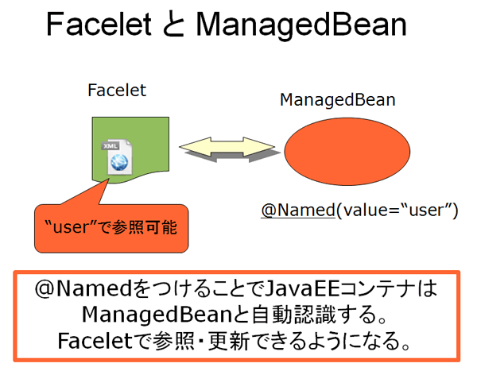

 | ManagedBean |  |  | JavaEEクラスの１つで、JSFが管理するコンポーネントとして宣言されたクラスです。

 | @Named |  |  | @Namedアノテーションは、JSFの機能ではなく、JavaEE6で採用されているCDI（Contexts And Dependency Injection）の
 |  |  |  | 機能になります。

 | 1 | 仕様

 |  | ブラウザからユーザー名とパスワードを入力し、その結果をメッセージで返すサンプルアプリケーションを作成しながら、JSF2でAjaxを実装する
 |  | 方法について学んでいきます。
 |  | また、入力チェックとその結果メッセージの追加のやり方を通して、機能追加の方法を見ていきましょう。

 |  | ① | まずは下地となるFacelets（XHTML）を作成する
 |  | ② | ManagedBeanを作成する
 |  | ③ | 作成した（1）（2）を元にして、Ajaxの機能を追加し、確認する
 |  | ④ | 入力チェック機能を追加する

3 | まずは下地となるFacelets（XHTML）を作成する

 | 1 | プロジェクトを右クリックして、新規、JSFページを選択する。

 |  | ファイル名を入力し、オプションはFaceletsを選択する。

 |  | 終了を押すとJSFファイルが作成される。
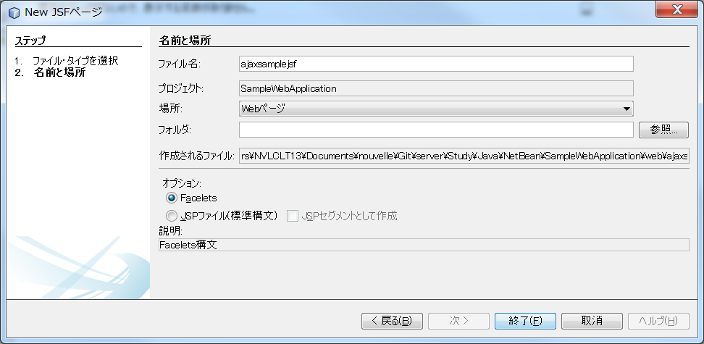

 | 2 | JSFファイルを以下のように編集する。

 |  | <?xml version='1.0' encoding='UTF-8' ?>
 |  | <!DOCTYPE html PUBLIC "-//W3C//DTD XHTML 1.0 Transitional//EN" "http://www.w3.org/TR/xhtml1/DTD/xhtml1-transitional.dtd">
 |  | <html xmlns="http://www.w3.org/1999/xhtml"
 |  | xmlns:h="http://xmlns.jcp.org/jsf/html">
 |  | <h:head>
 |  | <title>JSF+Ajaxサンプル</title>
 |  | </h:head>
 |  | <h:body>
 |  | <h:form id="form1">
 |  | 名前<h:inputText id="userName" value="#{user.userName}">
 |  | </h:inputText>
 |  | <br />
 |  | パスワード<h:inputSecret id="password" value="#{user.password}"></h:inputSecret>
 |  | <br />
 |  | <hr></hr>
 |  | <h:commandButton id="sender" value="送信する"></h:commandButton>
 |  | <h:outputText id="result" value="#{user.result}"></h:outputText>
 |  | </h:form>
 |  | </h:body>
 |  | </html>

4 | ManagedBeanを作成する

 | ManagedBeanは、JavaEEコンテナで管理されるクラスです。 このクラスは、POJOにアノテーションを付与するだけで作成できます。

 | 具体的には、setter/getter、入力チェック、加工処理などがあればよいです。

 | 1 | プロジェクトを右クリックして、新規、JSF管理対象Beanを選択します。

 |  | クラス名 |  | SampleManagedBean
 |  | 名前 |  | user
 |  | スコープ |  | session

 |  | 上記を入力し、完了を押す。

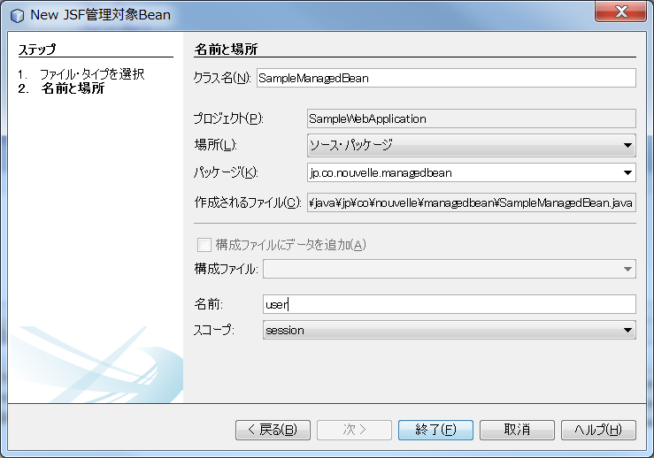

 | 2 | 以下のファイルが作成される。

 |  | /**
 |  | *
 |  | * @author NVLCLT13
 |  | */
 |  | @Named(value = "user")
 |  | @SessionScoped
 |  | public class SampleManagedBean implements Serializable {

 |  | /**
 |  | * Creates a new instance of SampleManagedBean
 |  | */
 |  | public SampleManagedBean() {
 |  | }

 |  | }

 |  | @Named,@SessionScopedの２つとも、ManagedBean作成時に指定するアノテーションになります。
 |  | この２つを定義することで、GlassFishへの登録を自動的に行い、Faceletsから参照できるようになる。

5 | Ajaxの機能を追加する

 | 先ほどまでの画面では、入力項目と送信ボタンを使ってサーバへ送信することまではできています。ではサーバ側での処理を行いましょう。
 | 手順としては次の2ステップになります。

 | ① | ManagedBeanにメソッド追加し、そのメソッドに処理を記述する
 | ② | ManagedBeanで追加したメソッドを起動するかをFaceletに追加する

 | 1 | ManagedBeanにメソッド追加し、そのメソッドに処理を記述する

 |  | 追加する内容は、入力されたユーザー名とパスワードの内容をもとに、resultのメッセージを作成することです。

 | 2 | 続いて、Faceletsでこのactionメソッドを呼び出す定義をしましょう。

 | これでactionを呼び出して、その結果をresultで受け取って表示できているが、実際にはAjaxを使用していない。
 | つまり、画面全体がリフレッシュされています。

 | Ajax機能を盛りこんでみましょう。これは非常に簡単で、ManagedBeanは一切修正しません。

 | <?xml version='1.0' encoding='UTF-8' ?>
 | <!DOCTYPE html PUBLIC "-//W3C//DTD XHTML 1.0 Transitional//EN" "http://www.w3.org/TR/xhtml1/DTD/xhtml1-transitional.dtd">
 | <html xmlns="http://www.w3.org/1999/xhtml"
 | xmlns:h="http://xmlns.jcp.org/jsf/html"
 | xmlns:f="http://xmlns.jcp.org/jsf/core"> |  |  |  | <f:ajax>タグのための名前空間の定義

 | <title>JSF+Ajaxサンプル</title>
 | <script type="text/javascript"> |  |  |  | Ajax用のJavaScriptの追加
 | <!--
 | function success(event){ |  |  |  | この処理が、begin,success,completeの3回で呼ばれる。
 | //Ajaxイベント送信が発生するごとに起動する。
 | //送信成功～サーバからの応答後の処理で利用する。
 | alert("Success. " + event.status);
 | }

 | function failure(event){
 | //Ajax送信に失敗した場合に出力される。
 | //サーバからのエラーもここに出力されるので
 | //サーバのデバッグ情報と共に参考にするとよい。
 | alert("Error. " + event.status);
 | }
 | //-->
 | </script>
 | <h:body>
 | <h:form id="form1">
 | 名前<h:inputText id="userName" value="#{user.userName}">
 | </h:inputText>
 | <br />
 | パスワード<h:inputSecret id="password" value="#{user.password}"></h:inputSecret>
 | <br />
 | <hr></hr>
 | <h:commandButton id="sender" value="送信する" action="#{user.action()}">
 | <f:ajax execute="form1" onevent="success" onerror="failure" render="result" />
 | </h:commandButton>
 | <h:outputText id="result" value="#{user.result}"></h:outputText>
 | </h:form>
 | </h:body>
 | </html>

 | f:ajaxタグについて

 | ① | execute |  | サーバへ送信する要素のid。複数指定する場合は半角スペース区切りで記述する。親要素を選ぶと、その子要素も送信される

 | ② | onevent |  | Ajaxの送受信を検知するたびに呼ばれるJavaScriptのメソッド名。
 |  |  |  | begin（送信処理の開始）、complete（サーバでの処理完了）、success（XHTMLへの表示完了）の3つのステータスでハンドリングできる

 | ③ | onerror |  | Ajaxの送受信で何らかのエラーを検知した場合に呼ばれるJavaScriptのメソッド名

 | ④ | render |  | サーバからの受信結果を表示するタグのid

JSR-299を利用した依存性注入
1 | クラス間の依存性とDIコンテナの役割

 | アプリケーションを作成する際には、その役割に応じて複数のクラスで１つの機能を作成することが良くあります。
 | 一般的なWebアプリケーションでたとえば、DBに問合せを行いその結果を格納するクラスと、これらのDBに問い合わせる
 | クラスを選択して制御するクラスがあります。

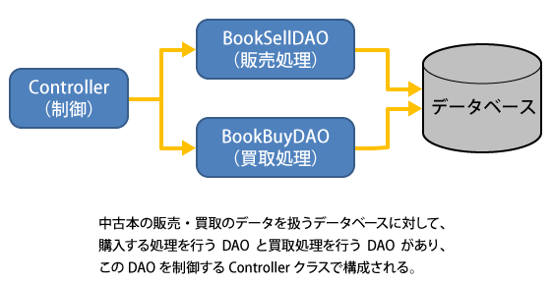

 | 中古本の販売と買取を行うDAOクラスを使ってDBへのアクセスを行い、中古本の管理を行う。
 | 現在は中古本の売買だけですが、今後は新品の販売処理を行いたいとした場合、新品用
 | 独自の処理があると考え、既存クラスへの追加は行わずに新品販売用の処理を行うDAO
 | を新設したいと考えます。

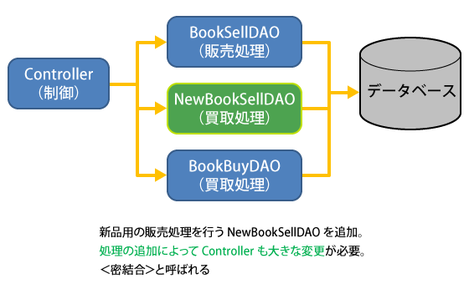

 | このように新品販売と中古品販売の処理を分割しましたが、今後もし販売処理に共通する機能変更があった場合には、
 | この例でも２つのDAOの変更を行った上、制御クラスであるControllerクラスも変更する必要が出る可能性が高くなります。
 | このように、変更によってクラス間の変更影響が大きくなる状態を密結合と呼び、アプリケーションの機能変更に対して
 | 非常に手間のかかる状態になってしまいます。

 | そこで考案されたのがDIコンテナと呼ばれる、クラス間の依存関係を緩和するソフトウェアです。DIコンテナを導入する
 | ことでインスタンスの生成の処理をJavaのコードから取り除くことができ、変更に対する影響が小さくなる。

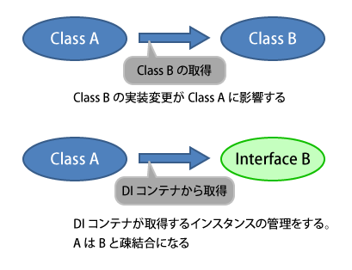

 | 先ほどの中古本を管理するアプリケーションの例に当てはめると、次の図のように新品販売のDAOと中古販売の
 | DAOに、販売処理に関する共通のインタフェースであるISellDAOを設け、DIコンテナからControllerへISellDAOの方
 | で提供されます。この依存性注入を使うことによって、１つのJavaクラスから他のJavaクラスへのインスタンスを生成
 | するコードを取り除くことができる。どのインスタンスを生成するかはDIコンテナ用の設定ファイルに記述します。

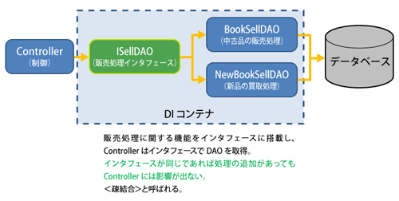

2 | Java EE 6のDIであるCDIとは

 | JavaEE６では、DIからさらに利便性と機能を追加したCDIが採用されている。 GlassFishでは最初からCDIを使用できるようになっている。

 | 従来のDIは、Javaのコードからクラス生成の依存性を取り除きますが、DIで管理するクラスが増えると、クラス生成の設定ファイルが
 | 膨大になるという欠点があった。 また、DIで管理するクラスは常にインタフェースを実装する必要があった。

 | JavaEE6のCDIでは、これらの不便な点を解消してくれます。 具体的には、CDIで管理されたクラスの生成に関する設定が大幅に減少し、
 | どのインスタンスを生成するかは簡単にアノテーションで記述しておくだけで、後はCDIコンテナが自動的に管理します。 またインスタンス
 | 生成をするクラスを特定する方法も、NetBeansがもつ生成ウィザードから簡単に行えますので、とても手軽に生成できます。

3 | 依存性注入する対象を宣言する @Inject

 | CDIで依存性を注入するには、@Injectアノテーションをメンバー定義の先頭に追加するだけです。 @Injectは、任意のフィールドやメソッドに
 | 指定が可能で、取得できる内容は@Injectで宣言したインスタンスです。

 | 例 |  | package sample.beans;

 |  |  | import javax.inject.Named;
 |  |  | import javax.inject.Inject;

 |  |  | @Named(value = "sample") …① |  |  | ① | SimpleManagedBeankクラスが、ManagedBeanとしてCDI管理下に入る。
 |  |  | public class SampleManagedBean { |  |  |  | value属性で、このアプリケーションから参照するときの名前を指定します。

 |  |  | public SampleManagedBean() {
 |  |  | }

 |  |  | @Inject …② |  |  | ② | Idiceを実装したインスタンスが、CDIコンテナ経由で設定される。
 |  |  | private IDice dice;

 |  |  | public int nextValue() {
 |  |  | return dice.nextValue(); …③
 |  |  | }

 |  |  | public String getMessage() {
 |  |  | return dice.getMessage(); …④
 |  |  | }
 |  |  | }

 | DIコンテナでは利用するクラスのインタフェースを指定することで、DIコンテナの設定ファイルやアノテーションから取得する
 | インスタンスを特定します。 CDIの場合は特に設定ファイルは必要なく、@Injectで指定するだけでインスタンスを自動的に特定します。

 | 次に、CDI管理されるサイコロの機能を提供するインターフェースとクラスの定義です。まずはサイコロの目を返すインターフェースを作成します。

 | 例 |  | package sample.beans;

 |  |  | public interface IDice {
 |  |  | public int nextValue(); …① |  | ①で次のサイコロの目を返す機能

 |  |  | public String getMessage(); …② |  | ②はメッセージを返す機能
 |  |  | }
 | 続いてCDI管理されるサイコロの機能を作成します。IDiceインターフェースを実装した単純なサイコロの目を返す機能を実装したのが次のSimpleDiceです。

 | 例 |  | package sample.beans;

 |  |  | import java.util.Random;

 |  |  | public class SimpleDice implements IDice {

 |  |  | public int nextValue() { …① |  |  |  |  |  |  |  | ンターフェースであるIDiceのメソッドをそれぞれ①②で実装しています。
 |  |  | Random rnd = new Random(System.currentTimeMillis());

 |  |  | int retValue = rnd.nextInt(6) +1;

 |  |  | return retValue;
 |  |  | }

 |  |  | public String getMessage() {
 |  |  | return "SimpleDice"; …②
 |  |  | }
 |  |  | }

 | 以上でCDIを使ったサイコロ処理に関する機能は完了なので、最後に画面を作ります。

 | 例 |  | <?xml version='1.0' encoding='UTF-8' ?>
 |  |  | <!DOCTYPE html PUBLIC "-//W3C//DTD XHTML 1.0 Transitional//EN" "http://www.w3.org/TR/xhtml1/DTD/xhtml1-transitional.dtd">
 |  |  | <html xmlns="http://www.w3.org/1999/xhtml"
 |  |  | xmlns:f="http://java.sun.com/jsf/core"
 |  |  | xmlns:h="http://java.sun.com/jsf/html">
 |  |  | <h:head>
 |  |  | <title>乱数の取得</title>
 |  |  | </h:head>
 |  |  | <h:body style="font-size: 18px">
 |  |  | #{sample.message}から取得した値<br /> …①
 |  |  | #{sample.nextValue()} …②
 |  |  | </h:body>
 |  |  | </html>

 |  | ①②ともsampleから値を取得しています。このsampleはManagedBeanのvalue属性で定義した名称です。
 |  | ①でメッセージを、②でサイコロの結果を表示します。

4 | 複数の実装クラスと識別子@Qualifierの利用

 | 新品と中古品の販売機能など、１つのインタフェースを実装するクラスを複数作成するアプリケーションが考えられます。
 | 例えば他にも違った目を出すパターンのサイコロが必要になる場合や、目の出方を偏らせるアルゴリズムを実装した
 | サイコロの目が欲しい場合などが考えられます。

 | SimpleDice加えた新たにExtendDiceを用意したとします。 これを実装してコンテナで動かそうとすると、コンソールで
 | 次のエラーログが表示される。

 | コンソールを見ると、

 |  | Ambiguous dependencies for type [IDice] with qualifiers [@Default] at…

 |  | IDice型に対して依存性の定義があいまいであることを通知する

 | とあります。 これは、SampleManagedBeanのIdiceに対して、実行時にはどのクラスを使用するかを指定する必要があります。
 | これを示すのがCDIの限定子と呼ばれるもので、限定子は@Qualifierで定義されるアノテーションです。

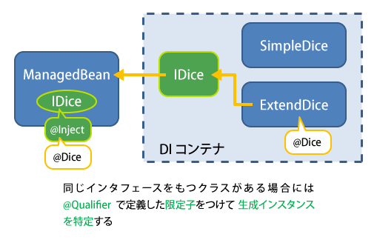

5 | 識別子の作成方法

 | 識別子はNetBeansのクラスの作成ウィザードから簡単に作成できる。

 | 1 | プロジェクトを右クリックして、新規、その他を選択する。

 |  | カテゴリにコンテキストと依存性の注入、ファイルタイプに修飾子タイプを選択して、次へを押す。

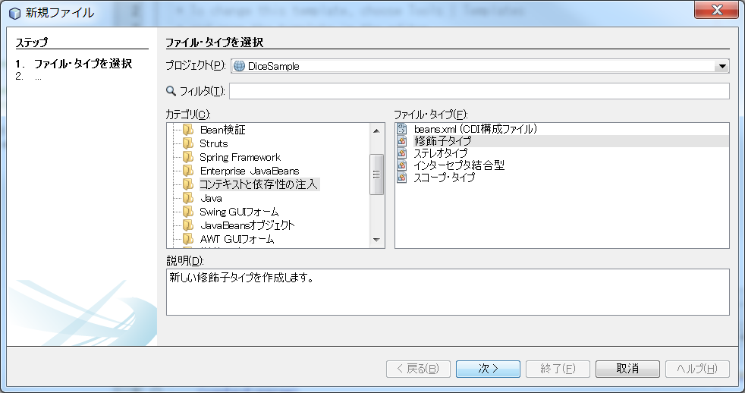

 | 2 | クラス名を入力して、終了を押す。

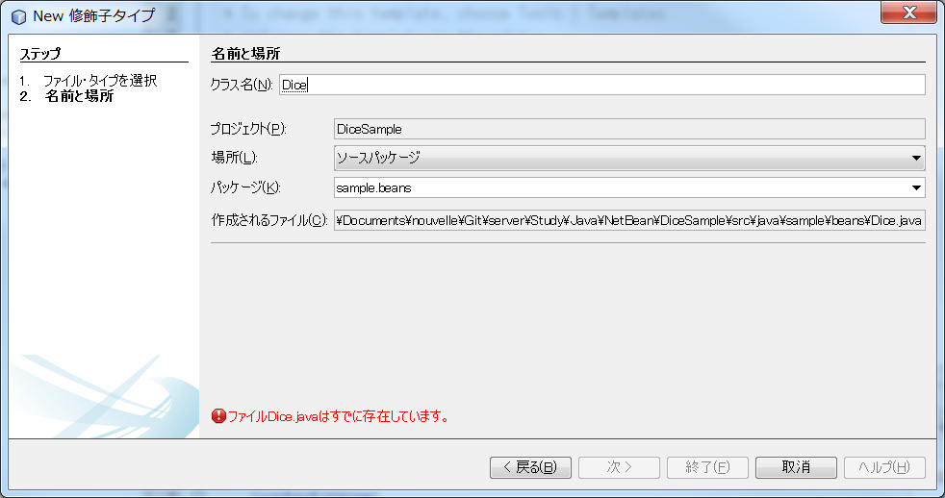

 | 3 | 以下のファイルが作成される。

 |  | package sample.beans;

 |  | import static java.lang.annotation.ElementType.TYPE;
 |  | import static java.lang.annotation.ElementType.FIELD;
 |  | import static java.lang.annotation.ElementType.PARAMETER;
 |  | import static java.lang.annotation.ElementType.METHOD;
 |  | import static java.lang.annotation.RetentionPolicy.RUNTIME;
 |  | import java.lang.annotation.Retention;
 |  | import java.lang.annotation.Target;
 |  | import javax.inject.Qualifier;

 |  | @Qualifier …① |  |  |  |  |  | ① | このクラスの定義は限定子であることを宣言している。
 |  | @Retention(RUNTIME) …② |  |  |  |  |  | ② | 対象のオブジェクトの寿命を設定することができます。
 |  | @Target({METHOD, FIELD, PARAMETER, TYPE}) …③ |  |  |  |  |  |  | RUNTIMEを指定することでランタイムが存在している間は有効であることを設定します。
 |  | public @interface Dice { |  |  |  |  |  | ③ | @Targetはこの限定子が適用される対象を定義します。Q312
 |  | } |  |  |  |  |  |  | 定義はクラスなどの型、メソッド、パラメータ、フィールドから選択することができます。

 |  | この限定子を定義することで、@Injectを使ってインスタンス取得する際に、どのクラスを利用するのかを指定できます。
 |  | 指定方法は限定子のクラス名と同じ名前を指定しますので@Diceで記述します。

 |  | では具体的に限定子を使ってサイコロの目を取得するインスタンスを定義しましょう。
 |  | 今回はExtendDiceを利用します。

 |  | まずはサイコロのインスタンスを利用するSampleManagedBeanです。

 |  | @Inject
 |  | @Dice …① |  | 変更箇所は①のDice限定子だけです。
 |  | private IDice dice;

 |  | 続いて限定子で取得されるクラス側のExtendDiceです。

 |  |  | package sample.beans;

 |  |  | import java.util.Random;

 |  |  | @Dice …① |  |  |  |  |  |  | 変更箇所は①の@Dice限定子の追加だけです。
 |  |  | public class ExtendDice implements IDice { |  |  |  |  |  |  | れにより@InjectでIDice型のインスタンス取得が@Diceによって特定されました。

 |  |  | public int nextValue() {
 |  |  | Random rnd = new Random(System.currentTimeMillis());

 |  |  | int retValue = rnd.nextInt(6) +15;

 |  |  | return retValue;
 |  |  | }

 |  |  | public String getMessage() {
 |  |  | return "ExtendDice";
 |  |  | }
 |  |  | }

JAX-RSを使ったWebサービスの作成
JAX-RSとはREST(Representational State Transfer）アーキテクチャに則って、JavaでWebサービスを提供する仕様で、
JSR-311で定義されています。 また、RESTに従ったシステムをRESTfulと呼び、今回紹介するJAX-RSはRESTの
ルールに従っています。

1 | RESTfulとJAX-RS

 | JavaEE6ではRESTfulアプリケーションを次のように説明しています。

 | 1 | リソースの要求をURIのパスで定義
 | 2 | リソースの操作方法を４つのHTTPメソッドで定義
 | 3 | 取得したリソースはそのデータフォーマットも定義
 | 4 | ステートフルなハイパーリンクである。

 | 1 | リソースの要求をURIのパスで定義

 |  | これはアプリケーションに要求するHTTPリクエストのURIがもつ構造に関する定義です。 全てのリソースの
 |  | 要求はHTTPリクエストで行われ、要求するサービスやパラメータも全てパスで一意に定義されます。

 |  | 例 | ユーザ情報検索のサービスがuserInfoで定義されており、取得するユーザをユーザIDで指定する
 |  |  | 場合は、次のようなURIになる。

 |  |  | http://(ドメイン名)/(コンテキスト)/userinfo/(ユーザーID)

 |  | RESTに従うアプリケーションではURIでリソースを定義します。 JAX-RSではこのリソース定義に対し
 |  | アノテーションで設定可能です。

 |  | またリソースに対して読み込みや書き込みなどの操作はHTTPメソッドを使って行います。

 | 2 | リソースの操作方法を４つのHTTPメソッドで定義

 |  | リソースの操作をHTTPメソッドで利用して定義します。 URIが同一であってもHTTPメソッドによって読み込みや書き込み
 |  | など操作を切り替えます。

 |  | Java EE6のJAX-RSでは次のように定義しています。

 |  | TTPメソッド |  | リソースの操作内容
 |  | PUT |  | 追加
 |  | GET |  | 取得
 |  | POST |  | 更新
 |  | DELETE |  | 削除

 |  | JAX-RSではこれらのHTTPメソッドに対応したJavaクラスの定義を、アノテーション1つで設定可能です。

 | 3 | 取得したリソースはそのデータフォーマットも定義

 |  | リソースの要求から得られるデータ形式はHTMLやXML形式以外にも、JSON、通常テキスト、PDFなど
 |  | のデータのフォーマットも存在します。 JAX-RSではこれらのデータ形式を宣言するアノテーションが用意されており、
 |  | データに対してフォーマットを定義する仕組みが用意されています。

 | 4 | ステートフルなハイパーリンクである。

 |  | RESTではリソースの定義は状態をもたないステートレスな状態であり、すべての状態をURIに含めなければならないと定義
 |  | しています。 このため、URIにすべての情報を含んでいないステートフルな状態はRESTに反しています。 ステートフルとは、
 |  | 具体的にはURIりライティングやクッキー情報、送信フォームの隠しパラメータ（Hidden)など、リクエストするURL以外に状態を
 |  | 保持する仕組みを使った従来のWebアプリケーションがよく行っている手法です。

2 | JAX-RSアプリケーションの作成と動作確認

 | 1 | 新規プロジェクトを作成する

 |  | 1 | カテゴリーをJava Web、プロジェクトをWebアプリケーションで作成する。

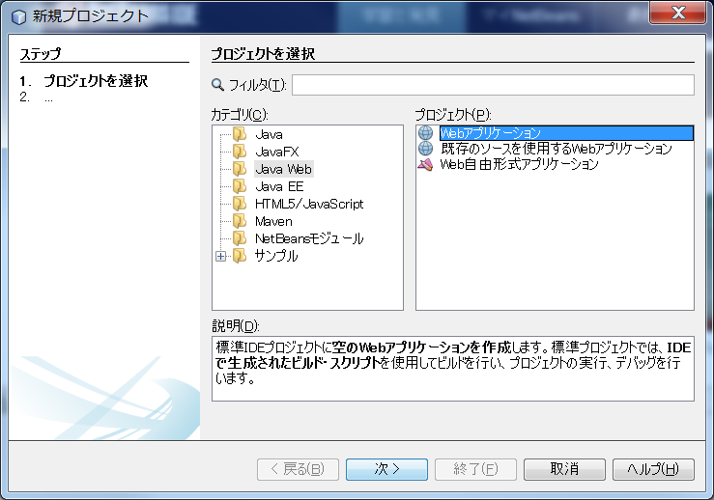

 |  | 2 | プロジェクト名を入力して、次へを押す。

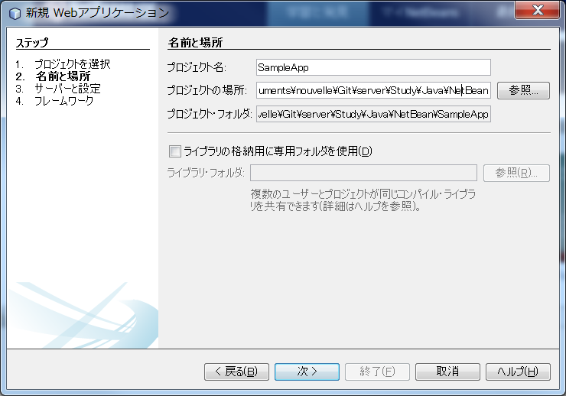

 |  | 3 | 環境を確認する

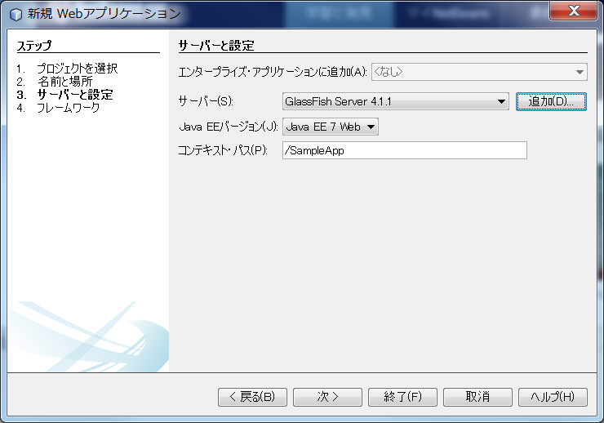

 |  | 4 | フレームワークを選択する。

 |  |  | 今回は特に利用するフレームワークがないので、未選択で終了する。

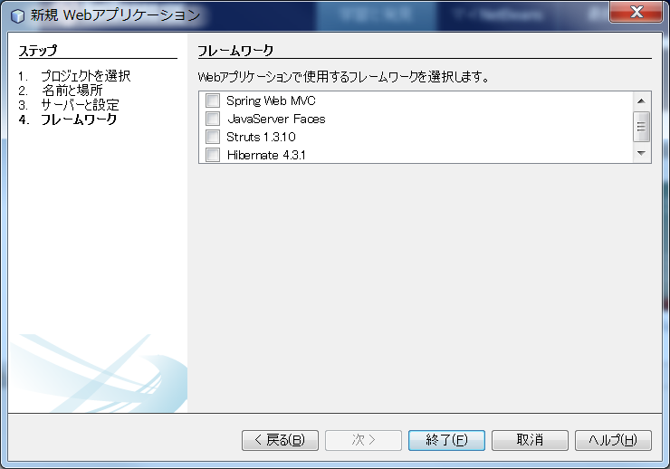

 | 2 | JAX-RSの設定とリソースクラスを作成する

 |  | 新規作成したWebアプリケーションのプロジェクトにJAX-RSで利用するクラスを追加します。
 |  | 必要な設定ファイルや定義は作成ウィザードが自動生成します。

 |  | 1 | プロジェクトを右クリックして、新規・その他を選択する。

 |  |  | カテゴリーにWebサービス、ファイル・タイプにパターンからのRESTful Webサービスを選択する。

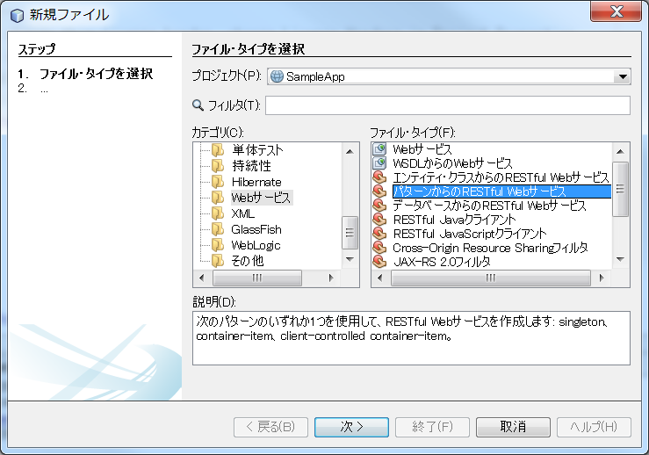

 |  |  | その他、この画面から選択できるWebサービスの概略は以下のとおりです。

 |  |  | ファイルタイプ |  |  |  |  | 概要
 |  |  | Webサービス |  |  |  |  | Webサービスのスケルトンコードとアノテーションを作成する。 サービスへのアクセスはSOAPを利用。

 |  |  | WSDLからのWebサービス |  |  |  |  | 定義済みのWSDL（※3）からWebサービスのスケルトンコードと アノテーションを作成する。

 |  |  | エンティティ・クラスからの RESTful Webサービス |  |  |  |  | 作成済みのエンティティクラス（※4）から JAX-RSのWebサービスを作成する。

 |  |  | データベースからの RESTful Webサービス |  |  |  |  | NetBeansが接続しているデータベースのテーブルを選択し、 JAX-RSのWebサービスを作成する。

 |  | 2 | パターンを選択

 |  |  | 今回はシンプルなものを使いますのでデフォルトで選択されている「単純なルート・リソース」を使います。

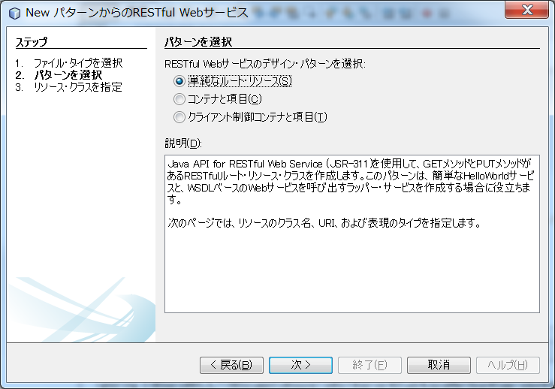

 |  |  | ここで選択できるパターンについては以下のとおりです。

 |  |  | ファイルタイプ |  |  |  |  | 概要
 |  |  | 単純なルート・リソース |  |  |  |  | JAX-RSのサービス作成で最低限必要な設定と リソースクラス、メソッドを自動生成する。

 |  |  | コンテナと項目 |  |  |  |  | リソースを格納するコンテナリソースとJAX-RSのサービスの設定、 クラス、メソッドを自動生成する。リソースの格納はPOSTで行われる。

 |  |  | クライアント制御 コンテナと項目 |  |  |  |  | リソースを格納するコンテナリソースとJAX-RSのサービスの設定、 クラス、メソッドを自動生成する。リソースの格納はPUTで行われる。

 |  | 3 | リソースクラスの定義

 |  |  | ここでは実際に生成されるクラスの定義やリクエストするURIの定義を行います。

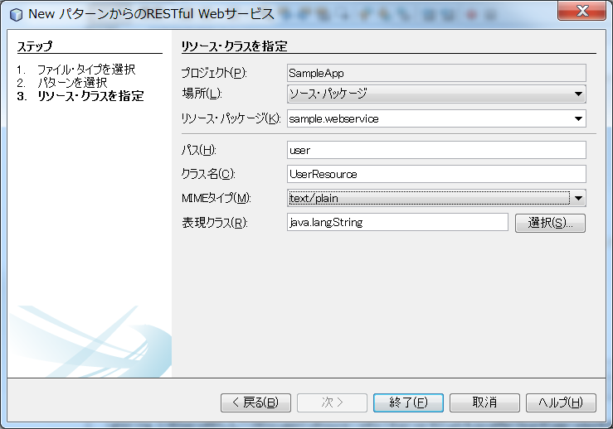

 |  |  | 項目名 |  |  | 入力内容 |  | 説明
 |  |  | リソース・パッケージ |  |  | sample.webservice |  | 生成するクラスを格納するパッケージ
 |  |  | パス |  |  | user |  | サービスのパス
 |  |  | クラス名 |  |  | UserResource |  | 生成クラス名
 |  |  | MIMEタイプ |  |  | text/plain |  | リソースが返すコンテンツタイプ

 |  | 4 | 以下のファイルが作成される。

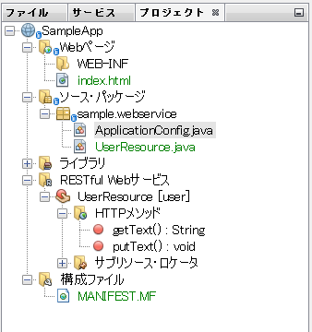

 |  |  |  |  |  |  |  |  | ○ApplicationConfig.java
 |  |  |  |  |  |  |  |  |  | アプリケーションの設定関連

 |  |  |  |  |  |  |  |  | ○UserResource.java
 |  |  |  |  |  |  |  |  |  | 実際のWebサービス

 |  |  |  |  |  |  |  |  | ○ | RESTfulWebサービス
 |  |  |  |  |  |  |  |  |  | 上記UserResourceを表示している。

 |  |  | /*
 |  |  | * To change this license header, choose License Headers in Project Properties.
 |  |  | * To change this template file, choose Tools | Templates
 |  |  | * and open the template in the editor.
 |  |  | */
 |  |  | package sample.webservice;

 |  |  | import javax.ws.rs.core.Context;
 |  |  | import javax.ws.rs.core.UriInfo;
 |  |  | import javax.ws.rs.Produces;
 |  |  | import javax.ws.rs.Consumes;
 |  |  | import javax.ws.rs.GET;
 |  |  | import javax.ws.rs.Path;
 |  |  | import javax.ws.rs.PUT;
 |  |  | import javax.ws.rs.core.MediaType;

 |  |  | /**
 |  |  | * REST Web Service
 |  |  | *
 |  |  | * @author NVLCLT13
 |  |  | */
 |  |  | @Path("user")
 |  |  | public class UserResource {

 |  |  | @Context
 |  |  | private UriInfo context;

 |  |  | /**
 |  |  | * Creates a new instance of UserResource
 |  |  | */
 |  |  | public UserResource() {
 |  |  | }

 |  |  | /**
 |  |  | * Retrieves representation of an instance of sample.webservice.UserResource
 |  |  | * @return an instance of java.lang.String
 |  |  | */
 |  |  | @GET
 |  |  | @Produces(MediaType.TEXT_PLAIN)
 |  |  | public String getText() {
 |  |  | //TODO return proper representation object
 |  |  | //throw new UnsupportedOperationException(); |  |  |  |  |  |  |  | ← | 新規作成時は未対応の旨を示す例外を発生させているので、
 |  |  | return "This is JAX-RS Message."; |  |  |  |  |  |  |  |  | 単純な文字列を返すように修正する。
 |  |  | }

 |  |  | /**
 |  |  | * PUT method for updating or creating an instance of UserResource
 |  |  | * @param content representation for the resource
 |  |  | */
 |  |  | @PUT
 |  |  | @Consumes(MediaType.TEXT_PLAIN)
 |  |  | public void putText(String content) {
 |  |  | }
 |  |  | }

 |  | 5 | サーバーへアプリケーションをデプロイ

 |  |  | プロジェクトを右クリックして、デプロイを選択する。

 |  |  | デプロイを選択すると、自動的にGlassFishサーバーが起動し、プロジェクトが配置されます。サーバーが起動完了するまでに数秒～数十秒必要です。

 |  | 6 | 動作確認

 |  |  | RESTful WebサービスのUserResourceを右クリックして、テスト・リソースURIを選択する。

 |  |  | http://localhost:8080/SampleApp/webresources/user
 |  |  | がブラウザで開かれる。

 |  |  | webresourcesは、ApplicationConfig.java で指定されている。

2 | リソースクラスの作成で自動生成されるもの

 | Webサービスを作成すると、Webサービスを定義するリソースクラスUserResource.javaとそれ以外に自動生成されるクラスがあります。

 | NetBeansではリソースクラスに対してWebサービス定義のアノテーションを生成し、さらにJAX-RS用のアプリケーション定義用のクラスも生成します。

 | 1 | JAX-RSで定義可能なアノテーション

 |  | 前回作成したリソースクラスは、自動的に@Pathや@GETなどのアノテーションが作成されています。以下にアノテーション一覧を示します。

 |  | アノテーション |  |  | 定義対象 |  | 用途
 |  | @Path |  |  | クラス |  | クラスのURIを定義。
 |  | @GET |  |  | メソッド |  | HTTPメソッドのGETから呼び出され、リソースの取得を記述する。
 |  | @POST |  |  | メソッド |  | HTTPメソッドのPOSTから呼び出され、リソースの更新を記述する。
 |  | @PUT |  |  | メソッド |  | HTTPメソッドのPUTから呼び出され、リソースの新規追加を記述する。
 |  | @DELETE |  |  | メソッド |  | HTTPメソッドのDELETEから呼び出され、リソースの削除を記述する。
 |  | @HEAD |  |  | メソッド |  | HTTPメソッドのHEADから呼び出される。 リソースが存在するか確認するために利用。

 |  | @Consumes |  |  | メソッド |  | クライアントから受信するコンテンツタイプを定義。
 |  | @Produces |  |  | メソッド |  | クライアントへ送信するコンテンツタイプを定義。
 |  | @PathParam |  |  | メソッド引数 |  | リソースのパラメータ部分に対して定義する。
 |  | @QueryParam |  |  | メソッド引数 |  | HTTPリクエストのクエリパラメータに対するリソースへ記載する。
 |  | @Provider |  |  | メソッド |  | @Consumesや@Producesで定義するコンテンツタイプへ送受信する クラスであることを宣言する。単純な文字列以外にもbyte[]やファイル入出力、データソース、XML、ストリーミング出力が設定可能になる。

 |  | 公開するWebサービスに応じてメソッドを追加し、そのメソッドの役割にあったアノテーションを付記していくと、Webサービスとして公開可能になります。

 | 2 | アプリケーション定義

 |  | /*
 |  | * To change this license header, choose License Headers in Project Properties.
 |  | * To change this template file, choose Tools | Templates
 |  | * and open the template in the editor.
 |  | */
 |  | package sample.webservice;

 |  | import java.util.Set;
 |  | import javax.ws.rs.core.Application;

 |  | /**
 |  | *
 |  | * @author NVLCLT13
 |  | */
 |  | @javax.ws.rs.ApplicationPath("webresources")
 |  | public class ApplicationConfig extends Application {

 |  | @Override
 |  | public Set<Class<?>> getClasses() {
 |  | Set<Class<?>> resources = new java.util.HashSet<>();
 |  | addRestResourceClasses(resources);
 |  | return resources;
 |  | }

 |  | /**
 |  | * Do not modify addRestResourceClasses() method.
 |  | * It is automatically populated with
 |  | * all resources defined in the project.
 |  | * If required, comment out calling this method in getClasses().
 |  | */
 |  | private void addRestResourceClasses(Set<Class<?>> resources) {
 |  | resources.add(sample.webservice.UserResource.class);
 |  | }

 |  | }

 |  | 前回作成したWebサービスのURI「http://localhost:8080/SampleApp/webresources/user」に含まれている/webresourcesのパスは、
 |  | RESTful Webサービスでリソースを作成した際にウィザードが自動生成するソースパッケージに含まれるApplicationConfig.javaで設定しています。
 |  | NetBeansはこれを自動的に生成し、GlassFishサーバが自動的に読み込んでいます。

 |  | なお、このクラスは編集しません。

3 | リソース取得とパス定義

 | 従来のサーブレットを使ったWebアプリケーションではクエリ文字列や入力フォームから送信するパラメータで対象のデータを指定して取得していますが、
 | RESTの場合はこれらもパスで指定して、URIの一部とします。

 | 例 | ユーザー情報を検索し表示するサービスを用意し、サーバーへ送信されるパラメータはユーザーを一意に決定するユーザーIDを指定すると定義します。

 |  | http://localhost:8080/SampleApp/webresources/user/[ユーザ-IDの値]

 |  | @Path("user/{userid}")
 |  | public class UserResource {
 |  | …(省略)…
 |  | }

 |  | URIが/user/ユーザーIDですので、クラスに付ける@Pathの値も変更します。

 |  | 追加した{userid}はuserの後ろに付けることを宣言しているため、userの次のパスはユーザーIDを示すリソースになります。

 |  | そこで実際にこのユーザーIDを受け取るメソッドは、次のようになります。

 |  | @Path("user/{userid}")
 |  | public class UserResource {
 |  | …(省略)…
 |  | @GET
 |  | @Produces("text/plain")
 |  | public String getText(@PathParam("user_id") String id ) { …（1）
 |  | return "This is JAX-RS Message,userid is " + id;
 |  | }
 |  | }

 |  | メソッドの引数で@PathParamアノテーションとそれを受け取る引数を定義しています。
 |  | @PathParamで定義しているのは、リクエストされたURIのパスの中にある「user_id」をメソッドの引数であるidに紐づけています。K488

